Прайс
Наименование | Фотографии (чтобы увеличить фотографию выделите ее и потяните за левый нижний угол) | Цвета /модели /размеры | Минимальный заказ, шт. | Кол-во шт. в упаковке | Заказ (кол-во упаковок) | Сумма | ИТОГО: | Примечание к заявке | 0.00 р.

 | Интернет-магазин: www.textorg-shop.ru | Дата обновления прайса: 29.03.2021
 |  | Цены действительны до: 05.04.2021
обувь
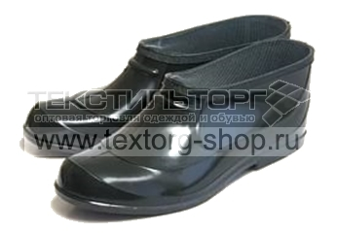

АРТИКУЛ: УТ-00001207 |  | в ассортименте | 100 | 20 |  | 0.00 р. | 0.00 р.
Галоши в ассортименте
Производитель: Россия, товар сертифицирован Состав: ПВХ Размеры: 36, 37, 38, 39, 40, 41, 42, 43, 44, 45 по ГОСТу Цвета: черный Упаковка: 20 пар

Цена:
96.00 р.

ПОСМОТРЕТЬ ФОТОГРАФИИ НА САЙТЕ!

